Konfekcja - Etykiety kontrolowa
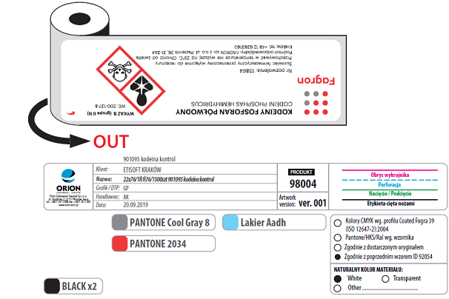
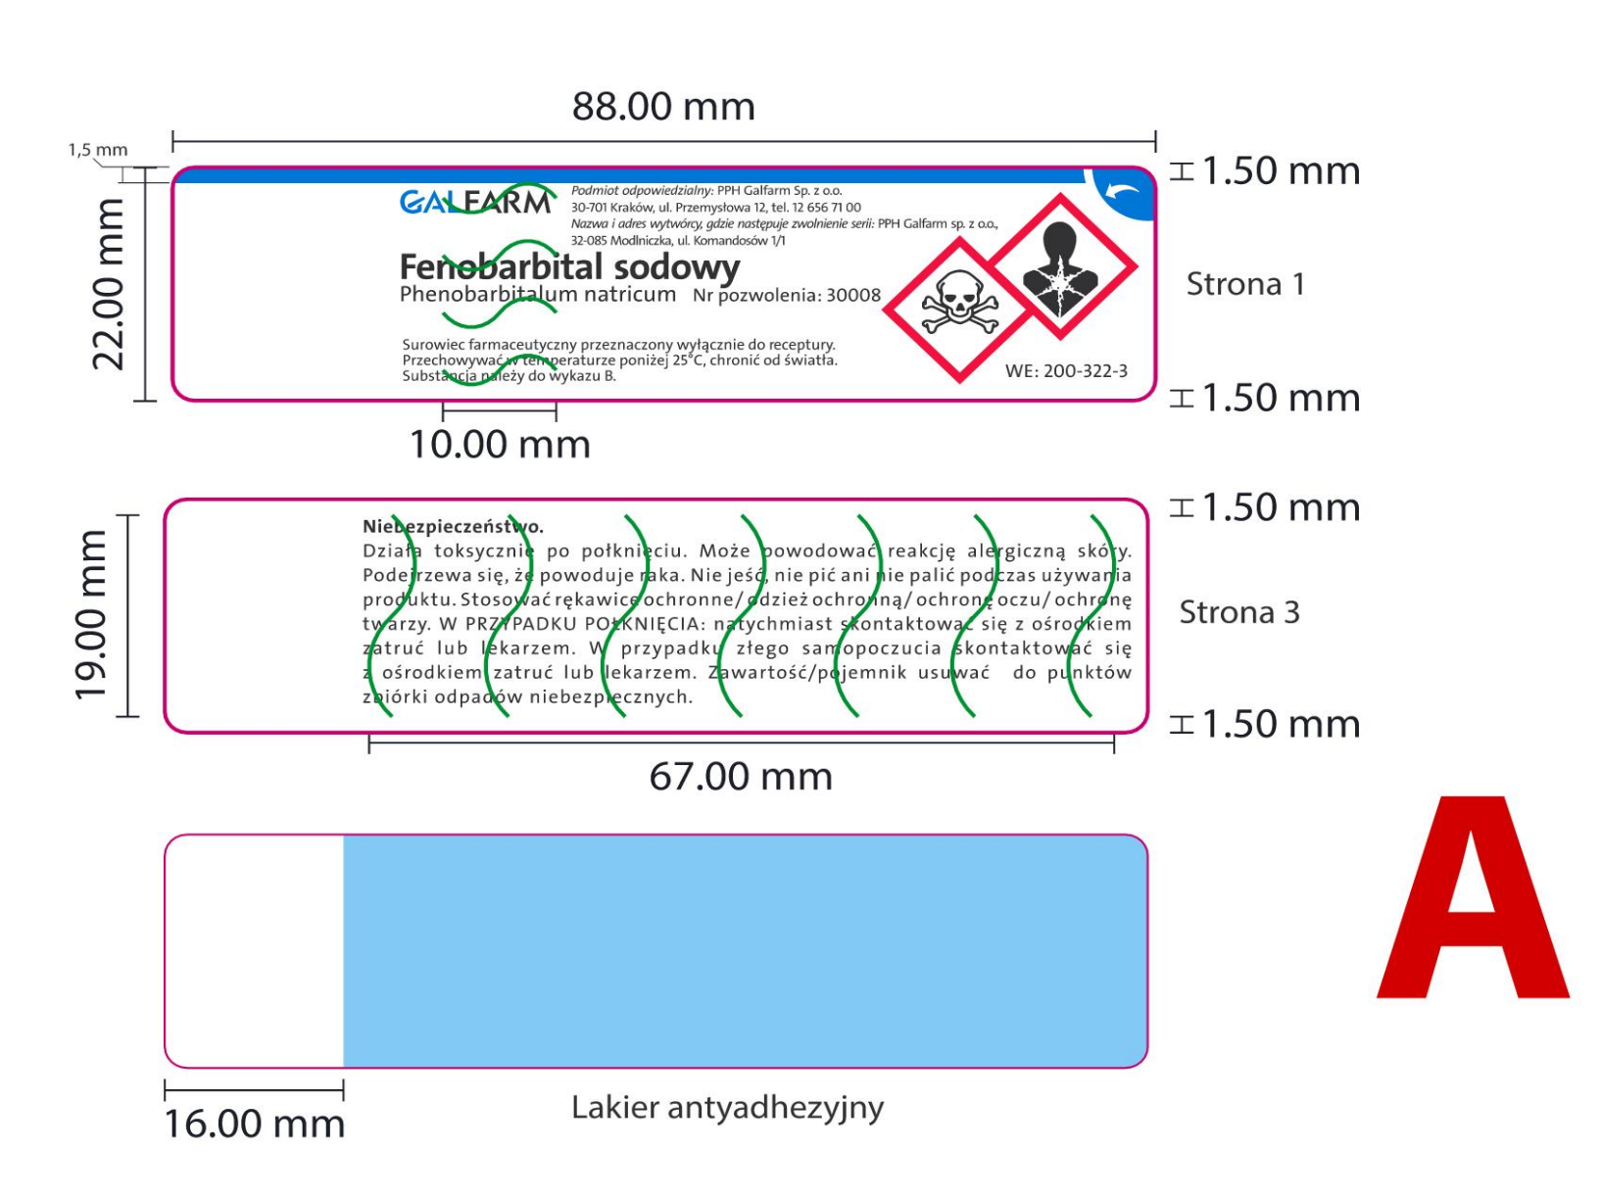
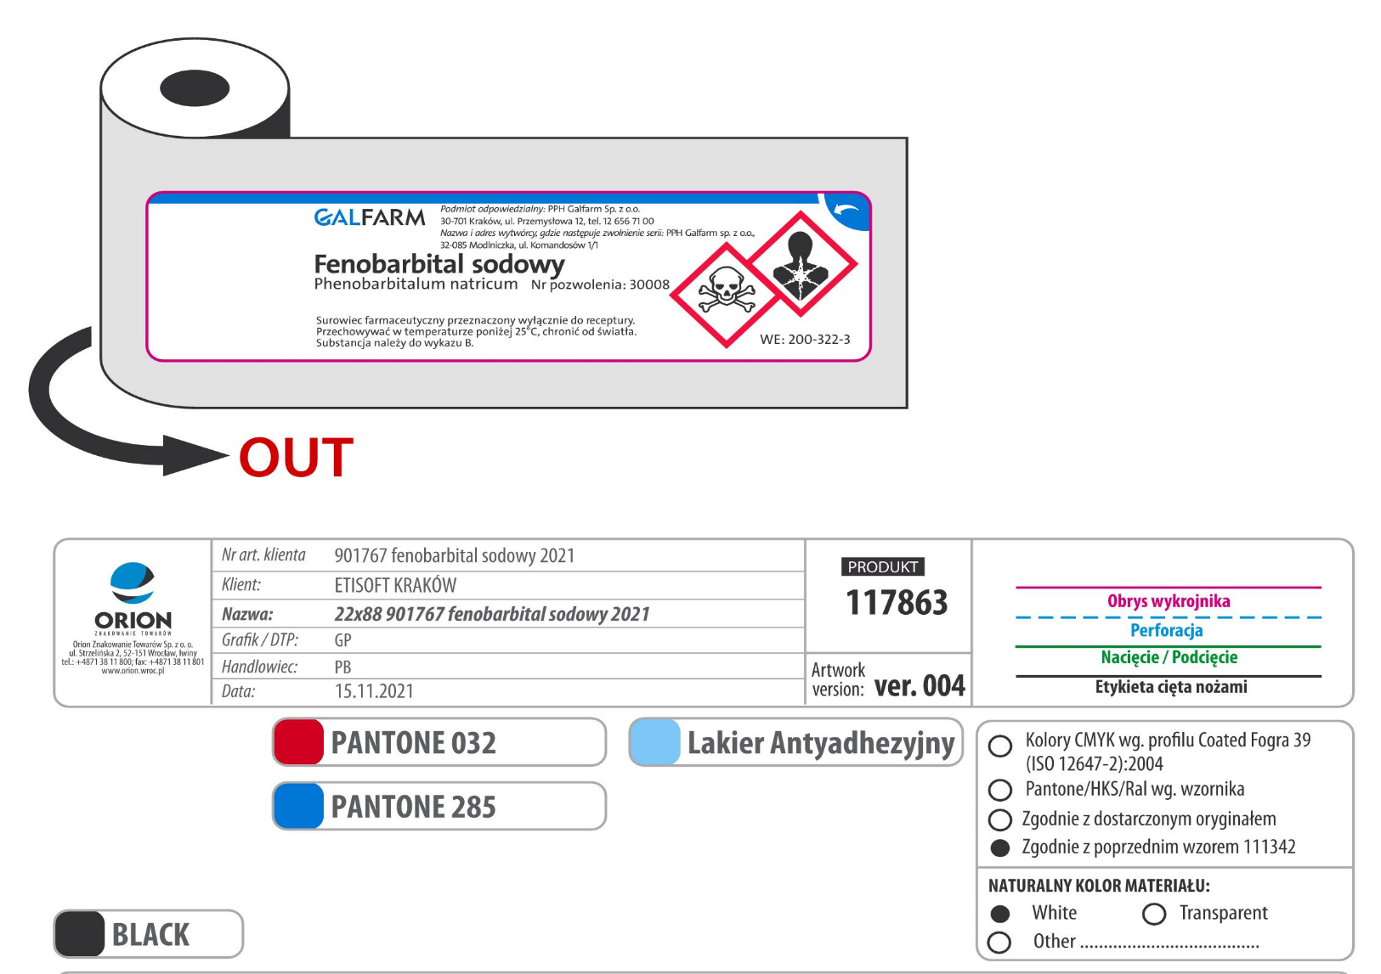
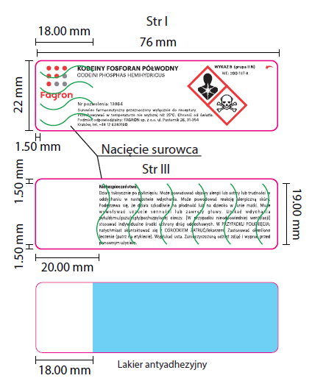
Obowiązująca konfekcja dla etykiet KONTOLOWANYCH FAGRON | Obowiązująca konfekcja dla etykiet KONTOLOWANYCH GALFARM

